csv
.envファイルは設定ファイルになっています。

.envを右クリックしてプログラムから開く左クリック

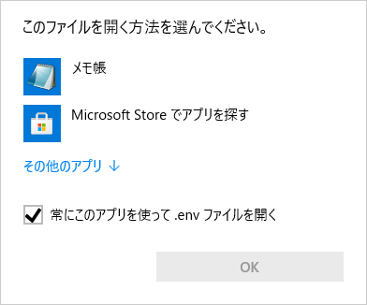

メモ帳で開く。

設定が可能な箇所
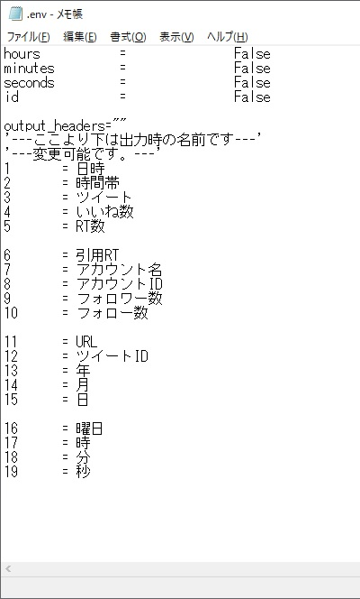

 | 出力ファイルの項目の設定
 | エクセルの表示名を変更できます。

出力ファイルの中にデータが保存されます。

 | 「main.exe」がツール本体です。
 | ダブルクリックで起動できます。

削除しないでください。ツールの管理のために使用しております。

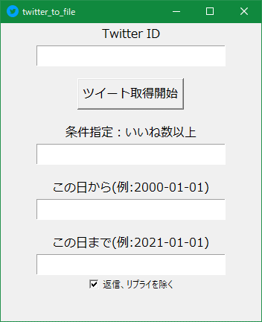

 | TwitterのIDを入力してください。
 | 半角英数で入力してください。

 | IDを入力後に押下してください。

 | 半角数字で入力してください。

 | 片方の入力でも有効です。
 | YYYY-MM-DDの形式で入力してください。

 | チェックは外すと無効になります。

